Гипотезы
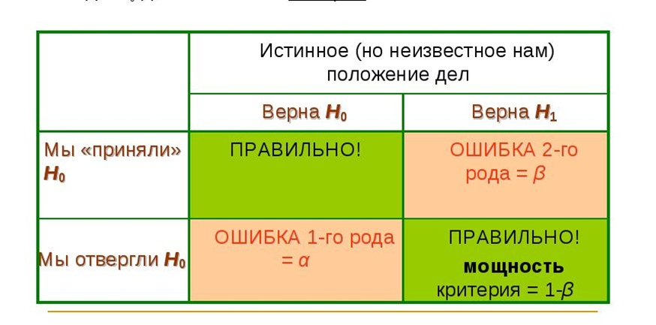

гипотезы Н0: буквы распределены равномерно
Н1: распределение букв отличается от равномерного
критическая область (11,34;+беск) наше наблюденное значение 201 попало в крит. область => принимаем гипотезу Н1 - нет равномерного распределения с вер 99% (в экзамене просят указать номер принимаемой гипотезы т.е. 1) |  |  |  |  | Проверка на равномерность |  | Проверка на нормальность
 |  |  |  |  |  |  | Интервалы
xi | ni | pi | n*pi | (ni-n*pi) | (ni-n*pi)^2 | (ni-n*pi)^2/npi | левая | правая | Сер.инт | частоты-ni | среднее | сер_кв |  | фр_пр | фр_лв | pi
A | 27 | 0.25 | 68 | -41 | 1681 | 24.720588235 | 18.4 | 18.8 | 18.6 | 5 | 93 | 345.96 | 1729.8 | 0.038805716511 | 0.007205025379 | 0.031600691132
B | 50 | 0.25 | 68 | -18 | 324 | 4.7647058824 | 18.8 | 19.2 | 19 | 12 | 228 | 361 | 4332 | 0.13950251822 | 0.038805716511 | 0.10069680171
C | 27 | 0.25 | 68 | -41 | 1681 | 24.720588235 | 19.2 | 19.6 | 19.4 | 19 | 368.6 | 376.36 | 7150.84 | 0.34443175404 | 0.13950251822 | 0.20492923582
D | 168 | 0.25 | 68 | 100 | 10000 | 147.05882353 | 19.6 | 20 | 19.8 | 38 | 752.4 | 392.04 | 14897.52 | 0.61093678372 | 0.34443175404 | 0.26650502968
 |  |  |  |  |  |  | 20 | 20.4 | 20.2 | 21 | 424.2 | 408.04 | 8568.84 | 0.83245716966 | 0.61093678372 | 0.22152038594
n= | 272 | 1 |  |  | Критерий хи2= | 201.26470588 | 20.4 | 20.8 | 20.6 | 13 | 267.8 | 424.36 | 5516.68 | 0.9501263601 | 0.83245716966 | 0.11766919044
 |  |  |  |  |  |  | 20.8 | 21.2 | 21 | 7 | 147 | 441 | 3087 | 0.990050301 | 0.9501263601 | 0.039923940897
s= | 4 |  |  |  | С крит.= | 11.34486673 |  |  |  | 115 | 2281 |  | 45282.68

 |  |  |  |  | Принимаем гипотезу Н1 |  |  |  |  | 19.834782609 | среднее
 |  |  |  |  |  |  |  |  |  | 393.76243478 | среднее квадратов
 |  |  |  |  |  |  |  |  |  | 0.34383364839 | дисперсия
 |  |  |  |  |  |  |  |  |  | 0.58637330123 | ср квадратич откл

 |  |  |  |  |  |  | Сер.инт | частоты-ni | pi | n*pi | (ni-n*pi) | (ni-n*pi)^2 | (ni-n*pi)^2/npi
 |  |  |  |  |  |  | 18.6 | 5 | 0.031600691132 | 3.6340794802 | 1.3659205198 | 1.8657388665 | 0.5134006773
 |  |  |  |  |  |  | 19 | 12 | 0.10069680171 | 11.580132196 | 0.41986780363 | 0.17628897253 | 0.015223398968
 |  |  |  |  |  |  | 19.4 | 19 | 0.20492923582 | 23.566862119 | -4.566862119 | 20.856229614 | 0.88498118707
 |  |  |  |  |  |  | 19.8 | 38 | 0.26650502968 | 30.648078413 | 7.3519215867 | 54.050751017 | 1.7635934719
 |  |  |  |  |  |  | 20.2 | 21 | 0.22152038594 | 25.474844383 | -4.4748443833 | 20.024232254 | 0.78603943377
 |  |  |  |  |  |  | 20.6 | 13 | 0.11766919044 | 13.531956901 | -0.53195690095 | 0.28297814447 | 0.020911841986
 |  |  |  |  |  |  | 21 | 7 | 0.039923940897 | 4.5912532032 | 2.4087467968 | 5.8020611313 | 1.2637205736
 |  |  |  |  |  |  |  |  |  |  |  |  | 5.2478705846
 |  |  |  |  |  |  | s= | 7
 |  |  |  |  |  |  | число ст св | 4 |  |  |  |  | 13.276704136
 |  |  |  |  |  |  | оценивали 2 параметра

Гипотезы3
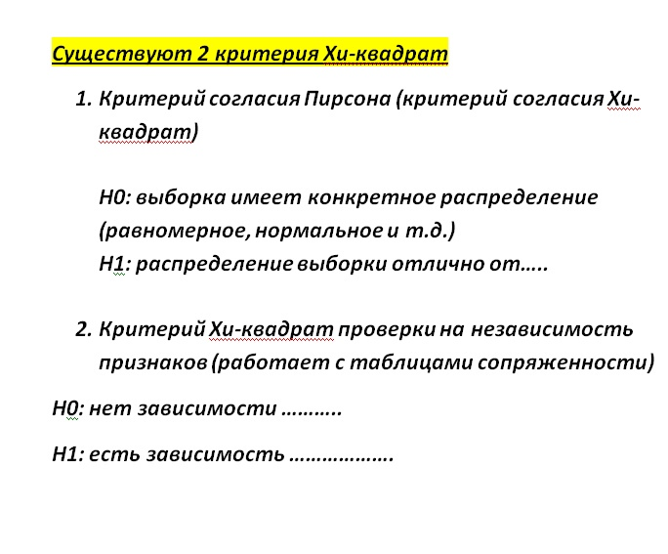
Критерий хи2 независимость

 | 1 | 2 | 3 | 4 | 5 | суммы
а | 28 | 22 | 20 | 15 | 11 | 96 |  | 20.16 | 19.84 | 17.28 | 14.72 | 24
б | 10 | 19 | 14 | 7 | 30 | 80 |  | 16.8 | 16.533333333 | 14.4 | 12.266666667 | 20
в | 25 | 21 | 20 | 24 | 34 | 124 |  | 26.04 | 25.626666667 | 22.32 | 19.013333333 | 31
суммы | 63 | 62 | 54 | 46 | 75 | 300

Aij | Eij | (A-E) | (A-E)^2 | (A-E)^2/E
28 | 20.16 | -7.84 | 61.4656 | 3.0488888889
10 | 16.8 | 6.8 | 46.24 | 2.7523809524
25 | 26.04 | 1.04 | 1.0816 | 0.04153609831
22 | 19.84 | -2.16 | 4.6656 | 0.23516129032
19 | 16.533333333 | -2.4666666667 | 6.0844444444 | 0.36801075269
21 | 25.626666667 | 4.6266666667 | 21.406044444 | 0.8353035033
20 | 17.28 | -2.72 | 7.3984 | 0.42814814815
14 | 14.4 | 0.4 | 0.16 | 0.011111111111 |  | набл знач | 23.868098404
20 | 22.32 | 2.32 | 5.3824 | 0.24114695341
15 | 14.72 | -0.28 | 0.0784 | 0.0053260869565 |  | ст свободы | 8 |  | (Число строк в исх таблице -1)*(число столбцов в исх таблице -1)
7 | 12.266666667 | 5.2666666667 | 27.737777778 | 2.2612318841
24 | 19.013333333 | -4.9866666667 | 24.866844444 | 1.3078634876 |  | кр знач | 20.09023503 |  | Наше набл. значение попадает в крит область => принимаем гипотезу Н1 с вер. 99% => зависимость между полом и мнением есть
11 | 24 | 13 | 169 | 7.0416666667
30 | 20 | -10 | 100 | 5 |  | встроенный тест
34 | 31 | -3 | 9 | 0.29032258065 |  |  | 0.0024114259028 | < 0,01 | Принимаем Н1
 |  |  |  | 23.868098404 |  |  | 23.868098404

Кр.Барт. ДИСПан
Критерий Бартлета | Дисперсионный анализ
НО: дисперсии в группах равны
Н1: дисперсии в группах не равны | Задача 1 |  |  |  |  | Расчет Барклета
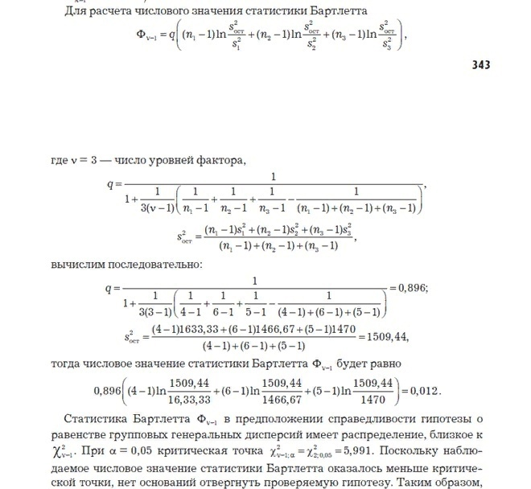
критическая область правосторонняя - про поиск границы |  | А1 | А2 | А3 |  | v | 3
 | 1 | 280 | 300 | 150 |  | 1509.4444444 | sост^2
 | 2 | 250 | 250 | 240 |  | 0.89552238806 | q
 | 3 | 200 | 210 | 170
 | 4 | 290 | 310 | 200 |  | 0.011660035269 | критерий
 | 5 |  | 270 | 150
 | 6 |  | 300 |  |  | 5.9914645471 | критическая точка

 | Однофакторный дисперсионный анализ

 | ИТОГИ
 | Группы | Счет | Сумма | Среднее | Дисперсия
 | Столбец 1 \\ n1=4 | 4 | 1020 | 255 | 1633.3333333 | s1^2
 | Столбец 2 // n2=6 | 6 | 1640 | 273.33333333 | 1466.6666667 | s2^2
 | Столбец 3 \\ n3=5 | 5 | 910 | 182 | 1470 | s3^2

 | Дисперсионный анализ
 | Источник вариации | SS | df | MS | F | P-Значение | F критическое
 | Между группами | 24326.666667 | 2 | 12163.333333 | 8.0581523739 | 0.0060441888422 | 3.8852938347
 | Внутри групп | 18113.333333 | 12 | 1509.4444444

если гипотеза Н0 не проходит на уровне 0,05 можно заменить его на 0,01 | Итого | 42440 | 14

 | Задача 2
 |  | в1 | в2 |  | Двухфакторный дисперсионный анализ с повторениями
 | а1 | 63 | 72
 |  | 63 | 73 |  | ИТОГИ | в1 | в2 | Итого
 |  | 64 | 75 |  | а1
 | а2 | 65 | 79 |  | Счет | 3 | 3 | 6
 |  | 68 | 80 |  | Сумма | 190 | 220 | 410
 |  | 69 | 80 |  | Среднее | 63.333333333 | 73.333333333 | 68.333333333
 | а3 | 79 | 105 |  | Дисперсия | 0.33333333333 | 2.3333333333 | 31.066666667
 |  | 79 | 104
 |  | 80 | 104 |  | а2
 |  |  |  |  | Счет | 3 | 3 | 6
 | Расчет Барклета |  |  |  | Сумма | 202 | 239 | 441
 |  |  |  |  | Среднее | 67.333333333 | 79.666666667 | 73.5
 | v | 2 |  |  | Дисперсия | 4.3333333333 | 0.33333333333 | 47.5
 | 127.59722222 | sост^2
 | 0.94117647059 | q |  |  | а3
 |  |  |  |  | Счет | 3 | 3 | 6
 | 3.1229497664 | критерий |  |  | Сумма | 238 | 313 | 551
 |  |  |  |  | Среднее | 79.333333333 | 104.33333333 | 91.833333333
 | 3.8414588207 | критическая точка |  |  | Дисперсия | 0.33333333333 | 0.33333333333 | 187.76666667

 |  |  |  |  | Итого
 | Оценка силы влияния |  |  |  | Счет | 9 | 9
 |  |  |  |  | Сумма | 630 | 772
 | от А | 0.57882344672 |  |  | Среднее | 70 | 85.777777778
 | от В | 0.35430137757 |  |  | Дисперсия | 53.25 | 201.94444444
 | от взаим АВ | 0.061814731515

 |  |  |  |  | Дисперсионный анализ
 |  |  |  |  | Источник вариации | SS | df | MS | F | P-Значение | F критическое
 |  |  |  |  | Выборка | 1830.1111111 | 2 | 915.05555556 | 686.29166667 | 4.2381163847E-13 | 3.8852938347
 |  |  |  |  | Столбцы | 1120.2222222 | 1 | 1120.2222222 | 840.16666667 | 1.7696593715E-12 | 4.7472253467
 |  |  |  |  | Взаимодействие | 195.44444444 | 2 | 97.722222222 | 73.291666667 | 1.8773369274E-07 | 3.8852938347
 |  |  |  |  | Внутри | 16 | 12 | 1.3333333333

 |  |  |  |  | Итого | 3161.7777778 | 17

Поиск коэф. корреляции для 2ух
X | Y | Данные из тренировочного варианта 5
202.95 | -135.19
194.53 | -146.60 |  | КОРРЕЛ | 0.052000225291
211.81 | -142.97
223.77 | -154.87
233.82 | -195.95
241.97 | -149.54
229.44 | -137.10
228.30 | -168.53
185.26 | -132.40
230.12 | -146.01
195.08 | -160.96
207.02 | -159.83
209.04 | -183.55
186.83 | -212.27
179.40 | -139.81
195.22 | -195.57
199.65 | -152.08
210.05 | -167.03
230.02 | -134.58
230.61 | -140.33
195.62 | -115.04
244.13 | -142.70
214.41 | -153.78
170.35 | -185.98
235.04 | -152.31
196.15 | -221.26
184.73 | -171.96
207.31 | -154.25
236.69 | -162.81
219.00 | -146.40
214.63 | -157.32
211.11 | -152.37
191.82 | -91.69
192.36 | -178.25
274.75 | -125.01
214.59 | -111.36
230.38 | -160.07
207.78 | -211.42
170.04 | -153.21
178.89 | -138.71
190.02 | -128.58
217.13 | -166.65
213.43 | -149.49
222.74 | -122.07
245.63 | -113.25
217.70 | -191.60
222.59 | -205.24
200.14 | -165.00
206.09 | -184.76
198.97 | -154.18
211.21 | -177.42
236.82 | -137.94
195.84 | -134.44
189.82 | -161.10
209.53 | -88.70
229.53 | -192.99
227.45 | -107.56
183.69 | -192.31
224.58 | -132.66
238.92 | -194.44
179.07 | -165.54
215.64 | -134.98
200.53 | -171.56
241.67 | -183.36
215.71 | -143.90
219.09 | -159.12
254.37 | -151.38
238.73 | -138.37
228.00 | -182.88
189.42 | -101.56
186.17 | -187.32
238.58 | -184.27
211.10 | -170.92
240.71 | -136.67
186.43 | -169.34
222.70 | -165.45
184.50 | -144.92
219.05 | -175.37
189.10 | -131.12
215.92 | -159.95
234.66 | -161.34
207.00 | -177.69
170.14 | -155.73
235.63 | -141.94
244.26 | -171.76
227.20 | -170.55
216.26 | -111.19
168.05 | -183.12
190.24 | -161.69
183.19 | -219.91
204.46 | -223.21
229.71 | -183.92
222.77 | -150.67
206.63 | -116.56
195.65 | -140.45
216.79 | -163.28
224.15 | -209.10
232.83 | -132.25
207.54 | -161.18
232.01 | -238.97
206.63 | -148.63
200.43 | -167.08
180.80 | -142.40
191.33 | -111.50
165.45 | -189.36
183.22 | -199.12
206.77 | -142.43
231.23 | -161.24
204.10 | -139.95
234.21 | -189.27
217.56 | -158.80
232.35 | -149.11
147.38 | -139.05
226.06 | -195.71
252.96 | -146.73

